妊娠、出産、育児、子育て及び介護に係る様々な支援制度について
 |  |  | <<妊娠、出産、育児、子育て及び介護(なお、介護に関しては、年齢的な縛りはありませんので、考慮外として下さい)に係る様々な支援制度について>>

 |  |  | 出産 |  |  |  | 1歳 |  | 1歳2か月 |  | 1歳6か月 |  | 2歳 |  | 3歳 |  | 小学校就学の始期に達するまで(6歳に達する日の属する年度の3.31まで) |  | 小学校3年生修了まで (9歳に達する日の属する 年度の3.31まで)

 |  |  | ↧ |  |  |  | ↧ |  | ↧ |  | ↧ |  | ↧ |  | ↧ |  | ↧ |  | ↧
<母性保護制度(労基法・ 男女雇用機会均等法)> |  | 妊婦(妊娠期) |  | 産婦(産後1年を経過しない女性)
 |  |  | 産前休業(6週(多胎の場合は14週)間)(出産当日＊は産前期間に含まれます) | 産後休業(8週間)
 |  |  |  | 産後休業(6週間) | 産後休業(2週間)
 |  |  | 本人からの請求による休業期間 | 絶対的な休業期間 | 本人からの請求+ 医師が認めた業務に就業可能
 |  |  | ＊出産日が出産予定日より後になった場合には、産前休業は出産予定日以前42(98)日間となり、結果的には、産前休業が延長(出産予定日の翌日から出産日までの日数分)されることになります。従って、逆の場合は減らされることになります。
 |  | 本人からの請求➣他の軽易な業務への転換義務

 |  | 本人からの請求➣変形労働時間制が採用されていても、法定労働時間を超えて労働させてはならない。
 |  | 本人からの請求➣非常災害時や公務の場合、36協定の締結・届出があっても、時間外・休日労働をさせてはならない。
 |  | 本人からの請求➣深夜業をさせてはならない。

 |  | 男女雇用機会均等法では、事業主に健康診査等のために必要な時間の確保を義務付けています。

 |  | 医師等から、妊娠中の通勤緩和(時差通勤)、休憩時間の延長や休憩回数の増加等、つわりやむくみなどの症状に対応して勤務時間の短縮、作業の制限、 休業等の指導を受けた場合には、会社に申し出て措置を講じてもらうことが可能です。

 |  | ↧
 |  | 上記のような医師等からの指導事項を会社にきちんと伝えるために、当該医師等に 「 母性健康管理指導事項連絡カード」に記入してもらい、会社へ提出することが可能な制度があります。 |  |  |  |  | *1

 |  | ↧
 |  | 男女雇用機会均等法では、事業主に、健康診査等に基づく指導事項を守ることができるようにするために 必要な措置義務を課しています。

 |  |  |  | 生後満１年に達しない生児を育てる女性は、１日２回 各々少なくとも30分間の育児時間を請求できます。

<健康保険・厚生年金保険・雇用保険・育児介護法に係る制度> |  |  |  | ➣出産育児一時金(出産後)(基本的には、42万円)(R5.4.1～は同50万円)

 |  |  | 出産手当金 |  |  | 出産手当金は左記のような考え方で算出されています。(協会けんぽホームページより引用)なお、最後のシートに、「出産手当金算出表」を作っておきましたので、是非ご活用下さい。

 |  |  |  | 育児休業とは別に、子の出生後８週間以内に４週間まで、２回に分割して取得することが可能な休業(いわゆる、「産後パパ育休」)についても、健康保険・厚生年金保険料免除措置が適用されます。

 |  |  | 健康保険・厚生年金保険料免除措置(１歳（or1歳2か月or１歳６か月or２歳）から３歳に達するまで の子を養育するための育児休業の制度に準ずる措置による休業の場合にも適用されます)*2

 | ・期間を定めて雇用される労働者については、子が1歳6か月(1歳6か月から2歳未満の子については2歳)に達する日までに、当該労働契約が満了することが明らかでない者に限り、育児休業の申出が可能。 ・1歳未満の子に係る育児休業の申出は、当該子について2回まで認められます(つまり、分割取得可能)(R4.10.1施行)。ただし、特別な事情＊５がある場合には、3回目以降も可能。
 |  |  |  |  |  | ➣産前産後休業終了時改定(標準報酬月額) 注

 |  |  |  | 育児休業等(原則)➣育児休業をすることができるのは原則として、子が出生した日(出産日)から子が１歳に達する日（誕生日の前日）までの間で労働者が申し出た期間となります |  |  |  | ➣育児休業等終了時改定(標準報酬月額) 注
 |  |  |  |  |  |  |  | 3歳未満の子を養育する場合の標準報酬月額の特例

 |  |  |  | 産後休業終了後に育児休業等を取得する場合➣ |  | 育児休業給付

 | ＊５ ①労働者の配偶者が死亡したとき ②当該配偶者が負傷、疾病又は身体上若しくは精神上の障害により子を養育することが困難な状態になったとき ③婚姻の解消その他の事情により、当該配偶者が子と同居しないこととなったとき ④ 子について、保育所等における保育の利用を希望し、申込みを行っているが、当面その実施が行われない場合など |  |  | 育児休業等(パパママ育休プラス) |  |  |  |  |  | ➣育児休業等終了時改定(標準報酬月額) 注
 |  |  |  |  |  |  |  |  |  | 3歳未満の子を養育する場合の標準報酬月額の特例

 |  |  |  | 産後休業終了後に育児休業等を取得する場合➣ |  | 育児休業給付

 | <1歳から1歳6か月(又は2歳)未満の子に係る育児休業が可能となる要件> ① 子について、当該労働者又はその配偶者が、当該子の1歳(又は1歳6か月)到達日において育児休業をしている場合 ② 子の1歳(又は1歳6か月)到達日後の期間について休業することが雇用の継続のために特に必要と認められる場合として厚生労働省令で定める場合＊６に該当する場合 ③ 子の1歳(又は1歳6か月)到達日後の期間において、1歳6か月(又は2歳)までの子について、申出により育児休業をしたことがない場合 |  |  | 育児休業等(原則)➣育児休業をすることができるのは原則として、子が出生した日(出産日)から子が１歳に達する日（誕生日の前日）までの間で労働者が申し出た期間となります |  |  |  | 育児休業等(延長)➣子が１歳に達する日の翌日(1歳の誕生日)から子が１歳６か月に達する日までの期間 |  |  |  | ➣育児休業等終了時改定(標準報酬月額) 注
 |  |  |  |  |  |  |  |  |  |  |  | 3歳未満の子を養育する場合の 標準報酬月額の特例

 |  |  |  | 産後休業終了後に育児休業等を取得する場合➣ |  | 育児休業給付

 |  |  |  | 育児休業等(原則)➣育児休業をすることができるのは原則として、子が出生した日(出産日)から子が１歳に達する日（誕生日の前日）までの間で労働者が申し出た期間となります |  |  |  | 育児休業等(延長)➣子が１歳に達する日の翌日(1歳の誕生日)から子が１歳６か月に達する日までの期間 |  |  |  | 育児休業等(再延長)(H29.10.1〜施行)➣子が１歳６か月に達する日の翌日から子が２歳に達する日(2歳の誕生日の前日)までの期間 |  | ➣育児休業等終了時改定(標準報酬月額) 注
 |  |  |  |  |  |  |  |  |  |  |  |  |  | 3歳未満の子を 養育する場合の 標準報酬月額の特例
 |  |  |  |  |  |  |  |  |  |  |  |  |  | 注 | 産前産後休業終了時改定又は育児休業等終了時改定については、その実際の改定時期は、産前産後休業又は育児休業等終了日の翌日から起算して2か月経過した日の属する月の翌月からとなっています。
 |  |  |  | 産後休業終了後に育児休業等を取得する場合➣ |  | 育児休業給付

<育児・介護休業法に係るその他の制度について> | ＊６ ①労働者の配偶者が死亡したとき ②当該配偶者が負傷、疾病又は身体上若しくは精神上の障害により子を養育することが困難な状態になったとき ③婚姻の解消その他の事情により、当該配偶者が子と同居しないこととなったとき ④ 子について、保育所等における保育の利用を希望し、申込みを行っているが、当該子が一歳に達する日(1歳6か月に達する日)後の期間について、当面その実施が行われない場合など |  |  | 子の看護等休暇(介護休暇)➣ 小学校3年生修了までの子を養育する(要介護状態にある対象家族の介護等を行う)労働者は、１年に５日まで（当該子(対象家族)が２人以上の場合は10日まで）、病気・けがをした子の看護のため、子に予防接種・健康診断を受けさせるため、感染症に伴う学級閉鎖時等に対応するため又は入園(入学)式・卒園式に出席するため(対象家族の介護、対象家族の通院等の付き添い、対象家族が介護サービスを受けるために必要な手続きの代行その他対象家族の必要な世話を行うため)の休暇が取得できるもの。労使協定の締結により除外できるのは、「週の所定労働日数が2日以下の労働者」で、さらに、時間単位で休暇を取得しようとする者に限っては、「週所定労働日数が2日以下の労働者」に加えて、「業務の性質若しくは業務の実施体制に照らして、時間単位で休暇を取得することが困難と認められる業務に従事する労働者」も適用除外とされています。 なお、従前からの「労使協定により、継続雇用期間6か月未満の労働者については、看護休暇及び介護休暇を取得できないこととする除外規定」は令和6年度をもって廃止されました。 |  |  |  |  |  |  |  |  |  |  |  |  |  |  |  | 改正(令和7年4月1日 施行)(下線部) 育児・介護休業法第16条の2、第16条の3及び第16条の4 育児・介護休業法第16条の6第2項

 | ＊5 | 詳細については、育児休業、介護休業等育児又は家族介護を行う労働者の福祉に関する法律施行規則第5条第1号から第8号(P5～7)をご参照下さい。 |  | 所定外労働を制限(残業免除)する制度➣ 小学校就学の始期に達するまでの子を養育する(要介護状態にある対象家族の介護をする)労働者がその子を養育(その対象家族を介護)するするために請求した場合においては、事業主は所定労働時間を超えて労働させてはならないもの。つまり、所定外労働を免除するもの。 |  |  |  |  |  |  |  |  |  |  |  |  |  | 改正(令和7年4月1日 施行)(下線部) 育児・介護休業法第16条の8
 | 施行規則は弊職がe-GOVから引用抜粋し、注釈を付け加えてPDF化したものです。
 | ＊6 | 詳細については、育児休業、介護休業等育児又は家族介護を行う労働者の福祉に関する法律施行規則第6条第1号から第3号(P7～8)をご参照下さい。 |  | 時間外労働を制限(残業制限)する制度➣ 小学校就学の始期に達するまでの子を養育する(要介護状態にある対象家族の介護する)労働者がその子を養育(その対象家族を介護)するために請求した場合においては、事業主は制限時間（１か月24 時間、１年150 時間）を超えて労働時間を延長してはならないもの。
 | 施行規則は弊職がe-GOVから引用抜粋し、注釈を付け加えてPDF化したものです。
 | <育児休業(介護休業)申出があった場合における事業主の義務等>➨育児休業と介護休業に共通する事項 事業主は、労働者からの育児休業(介護休業)申出があったときは、当該育児休業(介護休業)申出を拒むことができない。ただし、労使協定の締結により、次に掲げる労働者のうち育児休業(介護休業)をすることができないものとして定めることができます。 ① 当該事業主に引き続き雇用された期間が一年に満たない労働者 ② 育児休業(介護休業)をすることができないこととすることについて合理的な理由があると認められる労働者として厚生労働省令で定めるもの(週所定労働日数が2日以下の労働者) |  |  | 深夜業を制限する制度➣ 小学校就学の始期に達するまでの子を養育する(要介護状態にある対象家族の介護をする)労働者がその子を養育(その対象家族を介護)するために請求した場合においては、事業主は午後10時～午前５時において労働させてはならないもの。

 |  |  |  | 所定労働時間の短縮措置等➣＊３ ３歳に満たない子を養育する労働者（日々雇用を除く）であって育児休業をしていない者（１日の所定労働時間が６時間以下である労働者を除く）に関して、労働者の申出に基づき所定労働時間を短縮することにより当該労働者が就業しつつその子を養育することを容易にするための措置(当該措置を「育児のための所定労働時間の短縮措置」と言います。１日の所定労働時間を原則として６時間とする措置)を講ずる義務。 |  |  |  |  |  |  |  |  |  |  |  | 3歳から小学校就学の始期に達するまでの子を養育する労働者に関しては、左記措置の努力義務(下記「努力義務」欄④に記載)があります。 |  | 改正(令和7年4月1日施行)＊３

 |  |  |  | 所定労働時間の短縮措置等➣＊４ 要介護状態にある対象家族を介護する労働者であって介護休業をしていない者に関して、その申出に基づく連続する3年の期間以上の期間における所定労働時間の短縮その他の当該労働者が就業しつつその要介護状態にある対象家族を介護することを容易にするための措置(当該措置を「介護のための所定労働時間の短縮等の措置」と言います)を講ずる義務。

 |  |  |  | 小学校就学の始期に達するまでの子を養育する(家族を介護する、又は要介護状態にある対象家族の介護を行う)労働者等に関する措置➣すべて「努力義務」 ① 小学校就学の始期に達するまでの子を養育する労働者に関して、配偶者出産休暇や子の行事参加のための休暇等の育児に関する目的で利用できる休暇制度(育児目的休暇)(H29.10.1〜施行)を講ずる努力義務があります。 ② 1歳(育児休業の延長の対象となる場合には、1歳6か月又は2歳)に満たない子を養育する労働者で育児休業をしていないもの➨始業時刻変更等の措置※に準じて必要な措置を講ずる努力義務があります。 ③ 1歳(育児休業の延長の対象となる場合には、1歳6か月又は2歳)から3歳に達するまでの子を養育する労働者➨育児休業に関する制度又は始業時刻変更等の措置※に準じて必要な措置を講ずる努力義務があります。 ④ 3歳から小学校就学の始期に達するまでの子を養育する労働者➨育児休業に関する制度、育児のための所定労働時間の短縮措置又は始業時刻変更等の措置※に準じて必要な措置を講ずる努力義務があります。 ⑤ 家族を介護する労働者に関して、介護休業若しくは介護休暇に関する制度又は介護のための所定労働時間の短縮等の措置に準じて、その介護を必要とする期間、回数等に配慮した必要な措置を講ずる努力義務があります。 ⑥ 3歳に満たない子を養育する(要介護状態にある対象家族の介護を行う)労働者で育児(介護)休業をしていないもの➨在宅勤務等(テレワーク)の措置に準じて、必要な措置(労働者の申出に基づく在宅勤務等(テレワーク)をさせることにより当該労働者が就業しつつその要介護状態にある対象家族を介護することを容易にするための措置)を講ずる努力義務があります。 ※ フレックスタイム制、始業又は終業の時刻を繰り上げ又は繰り下げる制度(つまり、時差出勤)、保育施設の設置運営その他これに準ずる便宜の供与 |  |  |  |  |  |  |  |  |  |  |  |  |  | 改正(令和7年4月1日施行)➨⑥ 育児・介護休業法第24条第2項 育児・介護休業法第24条第4項
...
 |  |  | <<妊娠、出産、育児、子育て及び介護(なお、介護に関しては、年齢的な縛りはありませんので、考慮外として下さい)に係る様々な支援制度について>>
 |  |  | 出産 |  |  |  | 1歳 |  | 1歳2か月 |  | 1歳6か月 |  | 2歳 |  | 3歳 |  | 小学校就学の始期に達するまで(6歳に達する日の属する年度の3.31まで) |  | 小学校3年生修了まで (9歳に達する日の属する 年度の3.31まで)
 |  |  | ＊ | フレックスタイム制については、【完全週休２⽇制の事業場におけるフレックスタイム制】をご参照下さい。

 |  |  | <介護離職防止のための仕事と介護の両立支援制度の強化等>

 |  |  | 下記資料は、「介護休業制度」について極めて簡潔に解説されており、分かりやすい資料だと思われます。令和4年4月1日施行
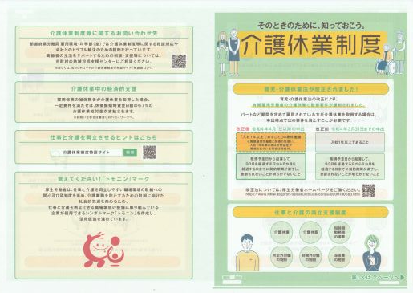
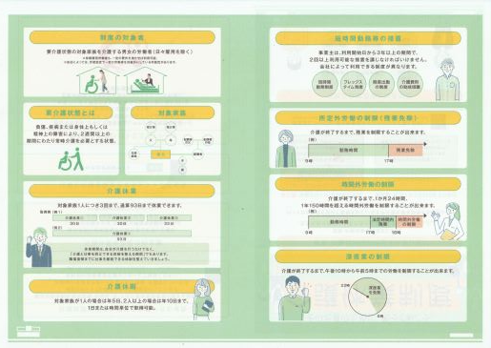

 |  |  | ※ 厚生労働省ホームページより引用(PDFを添付し、一部補記あり)
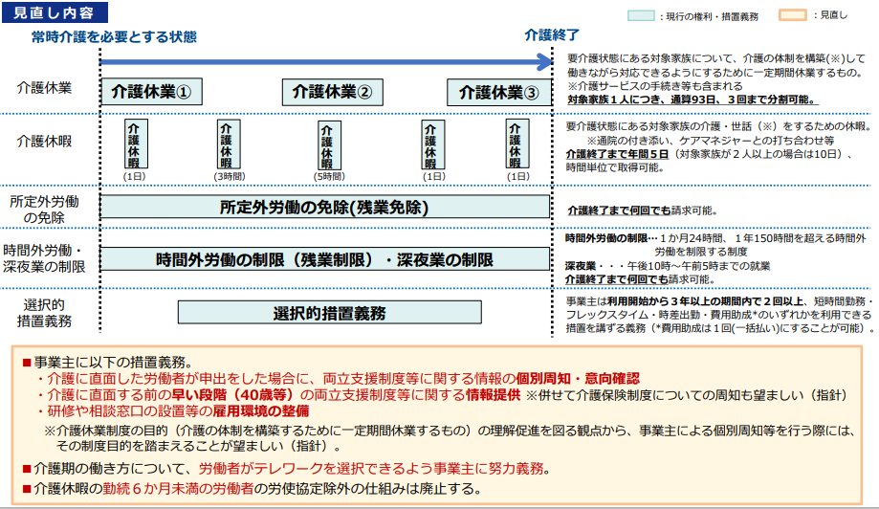
 |  |  |  |  |  |  |  | ・期間を定めて雇用される労働者については、介護休業開始予定日から起算して93日を経過する日から6か月を経過する日(例 介護休業開始予定日H7.1/2の場合は、93日経過日は4/4、同日から6か月を経過する日は10/3となります)までに、当該労働契約が満了することが明らかでない者に限り、介護休業の申出が可能。 ・介護休業の申出は、対象家族1人につき、介護休業をした日が通算して93日に達するまで、3回を限度として認められます(つまり、分割取得可能)。

 |  |  |  |  |  |  |  | 上記の通り(リンクします)

 |  |  |  |  |  |  |  | } | 上記の通り(リンクします)

 |  |  |  |  |  |  |  | } | <介護に直面した旨の申出をした労働者に対する個別の周知・意向確認> 育児・介護休業法第21条第2項(令和7年4月1日施行分) ・周知事項 ①介護休業に関する制度・介護両立支援制度等＊②①に係る申出先③介護休業給付金に関すること ・個別周知・意向確認の方法 ①面談(オンラインも可)②書面交付③FAX④電子メール(③と④は労働者の希望がある場合のみ) <介護に直面する前の早い段階での情報提供> 育児・介護休業法第21条第3項(令和7年4月1日施行分) ・情報提供期間 ①労働者が40歳に達する日の属する年度中 OR ②労働者が40歳に達した日の翌日(つまり、誕生日)から1年間 ・情報提供事項 上記周知事項と同じ ・情報提供の方法 ①面談(オンラインも可)②書面交付③FAX④電子メール

 |  |  |  |  |  |  |  | } | 上記の通り((労働者がテレワークを選択できるよう事業主に課せられた努力義務⑥)へリンクします)

 |  |  |  |  |  |  |  |  | 上記の通り((勤続6か月未満の労働者の労使協定除外の仕組み廃止)へリンクします)

 |  |  | ※ 厚生労働省ホームページより引用(PDFを添付し、一部補記あり) |  |  |  |  | ＊ | (介護両立支援制度等の内容)
 |  |  |  |  |  |  |  |  | ・介護休暇に関する制度
 |  |  |  |  |  |  |  |  | ・所定労働時間の制限に関する制度
 |  |  |  |  |  |  |  |  | ・時間外労働の制限に関する制度
 |  |  |  |  |  |  |  |  | ・深夜業の制限に関する制度
 |  |  |  |  |  |  |  |  | ・介護のための所定労働時間の短縮等の措置

柔軟な働き方を実現するための措置等(R7.10.1施行)
柔軟な働き方を実現するための措置等について

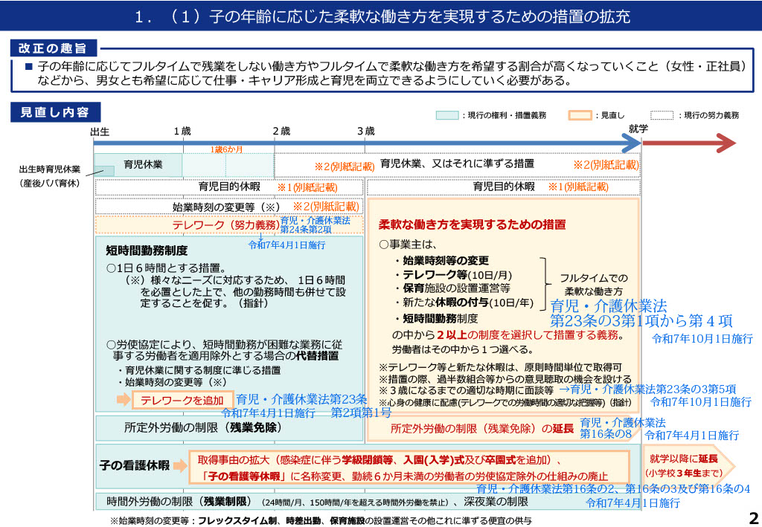

(厚生労働省ホームページより引用)

※ <別紙>は下記をご参照ください。 | ※ また、PDFはこちらからどうぞ

<別紙> ※1 小学校就学の始期に達するまでの子を養育する労働者➨育児目的休暇(努力義務) (育児・介護休業法第24条第1項) ※2 育児休業に関する制度、育児・介護休業法第16条の8の規定による所定外労働の制限(つまり残業免除)に関する制度、育児のための所定労働時間の短縮措置又は始業時刻の変更等の措置(努力義務) ● 1歳(or1歳6か月or２歳)未満の子を養育する労働者で、育児休業をしていないもの➨始業時刻の変更等の措置(育児・介護休業法第24条第1項第1号) ● 1歳(or1歳6か月or2歳)から3歳に達するまでの子を養育する労働者➨育児休業に関する制度又は始業時刻変更等の措置(育児・介護休業法第24条第1項第2号) ● 3歳から小学校就学の始期に達するまでの子を養育する労働者(育児・介護休業法第24条第1項第3号) ・ 令和7年3月まで 育児休業に関する制度、育児・介護休業法第16条の8の規定※3による所定外労働の 制限(つまり残業免除)に関する制度、育児のための所定労働時間の短縮措置又は始業時 刻変更等の措置 ・ 令和7年4月1日施行分から 育児休業に関する制度、育児のための所定労働時間の短縮措置又は始業時刻変更等の 措置※4 ・ 令和7年10月1日施行分から 育児休業に関する制度 ※3 育児・介護休業法第16条の8の規定による所定外労働の制限(つまり残業免除)に関する制度が令和7年4月1日施行分から消えているのは、令和7年3月までは当該制度の対象者が3歳未満の子を養育する労働者で、３歳から小学校就学の始期に達するまでの子を養育する労働者については努力義務だったものが、令和7年4月1日から、小学校就学の始期に達するまでの子を養育する労働者に対しても義務化されたため。 ※4 育児のための所定労働時間の短縮措置と始業時刻変更等の措置が令和7年10月1日施行分から消えているのは、、令和7年10月1日から施行されることになった「柔軟な働き方を実現するための措置」として掲げられた5つの制度(措置)※5の中に、育児のための所定労働時間の短縮措置と始業時刻変更等の措置が各々選択肢のひとつとして規定され、労働者による選択が実際になされる場合があることを踏まえての義務化となったため。 ※5 ①始業時刻等の変更②テレワーク等③保育施設の設置運営等④新たな休暇(養育両立支援休暇)の付与⑤短時間勤務制度であり、事業主はこれらの中から2以上の制度(措置)を選択して措置する義務を負い、労働者はその中から1つを選べることとなります。
...

仕事と育児の両立に関する個別の意向聴取・配慮(R7.10.1施
仕事と育児の両立に関する個別の意向聴取・配慮について

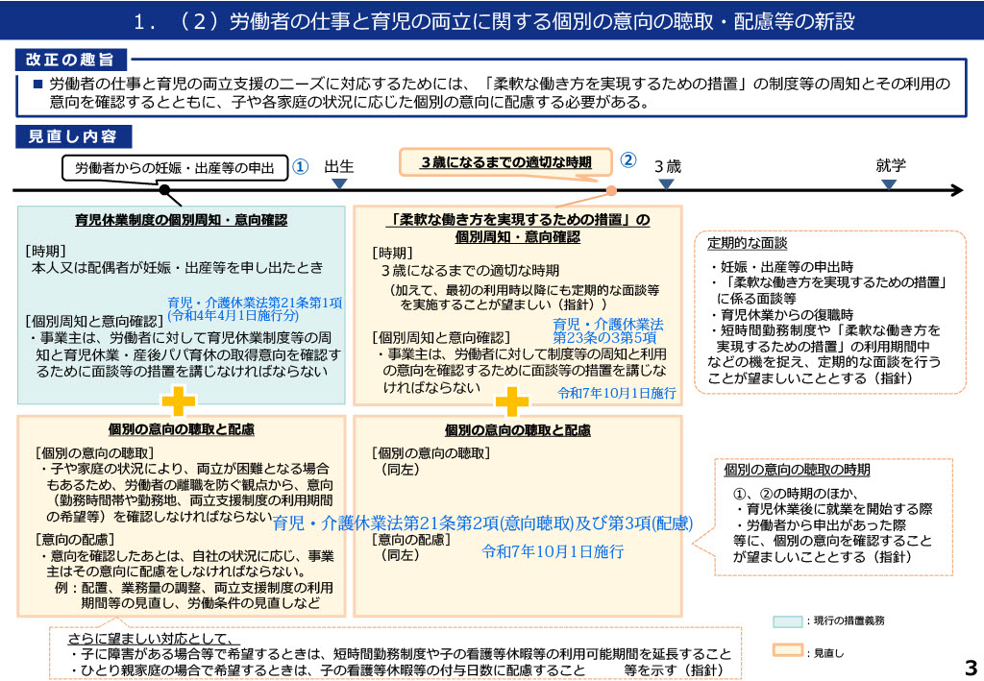

(厚生労働省ホームページより引用)

※ 育児休業、介護休業等育児又は家族介護を行う労働者の福祉に関する法律(育児・介護休業法)(令和7年10月1日施行分)はこちら(e-GOV法令検索から引用)からどうぞ

※ 労働者本人又はその配偶者が妊娠・出産等を申し出たときの「育児休業制度の個別周知・意向確認」(令和4年4月1日施行分)については、「育児・介護休業法 改正ポイントのご案内」とするリーフレットをご参照ください。
...

